Sheet1
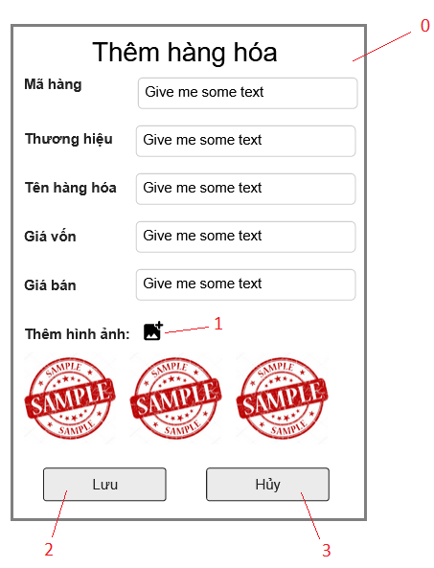

Danh sách các biến cố
STT | Điều kiện kích hoạt | Xử lí | Ghi chú
0 | Khởi động màn hình | Hiện form thêm hàng hóa
1 | Chọn nút thêm ảnh | Chọn ảnh để tải lên từ máy
2 | Chọn nút lưu | Lưu thông tin vào CSDL
3 | Chọn nút hủy | Hủy bỏ những thay đổi vừa sửa đổi

Danh sách các thành phần của giao diện
STT | Tên | Kiểu | Ý nghĩa | Miền giá trị | Giá trị mặc định | Ghi chú
1 | Lb_MaHH | Label | Hiển thị mã hàng hóa
2 | Lb_ThuongHieu | Label | Hiển thị tên thương hiệu
3 | Lb_TenHH | Label | Hiển thị tên hàng hóa
4 | Lb_GiaVon | Label | Hiển thị giá vôn
5 | Lb_GiaBan | Label | Hiển thị giá bán
6 | Lb_ThemAnh | Label | Hiển thị label thêm hình ảnh
7 | Bt_ThemAnh | Button | Chọn ảnh để tải lên
8 | Img_HH1 | ImageView | Hiển thị ảnh đã tải lên
9 | Img_HH2 | ImageView | Hiển thị ảnh đã tải lên
10 | Img_HH3 | ImageView | Hiển thị ảnh đã tải lên
11 | Bt_Save | Button | Lưu trang Check in
12 | Bt_Huy | Button | Hủy thay đổi

